Sheet2
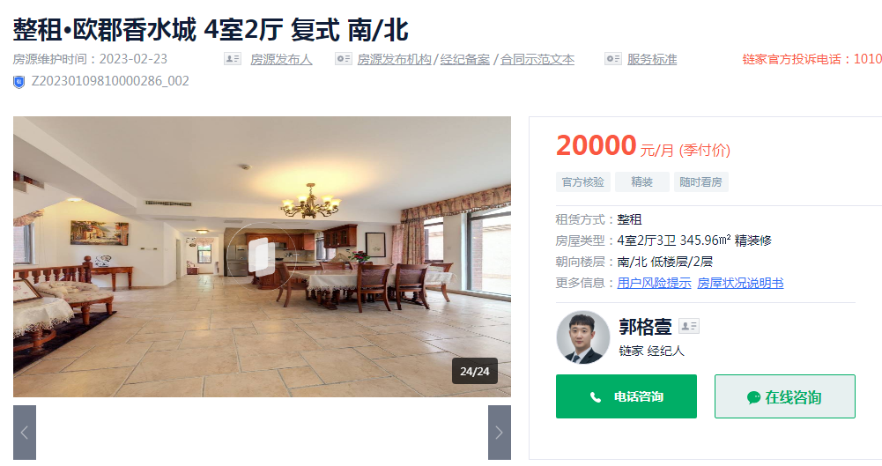

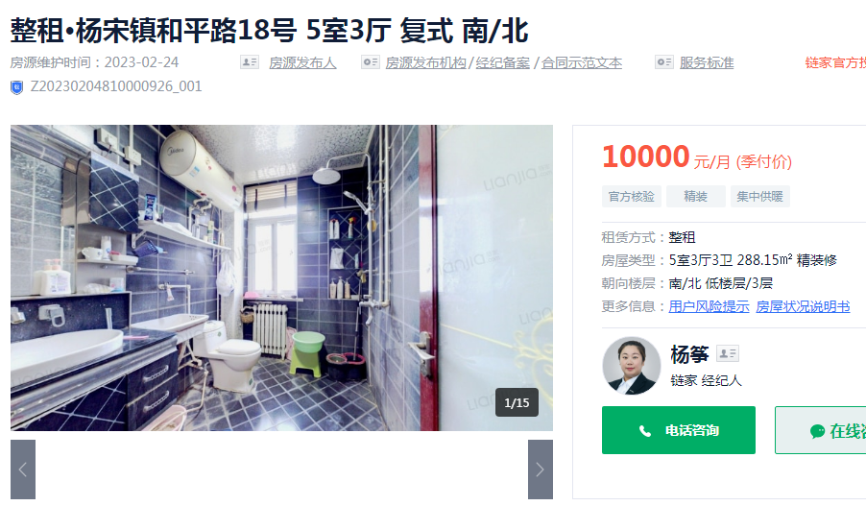

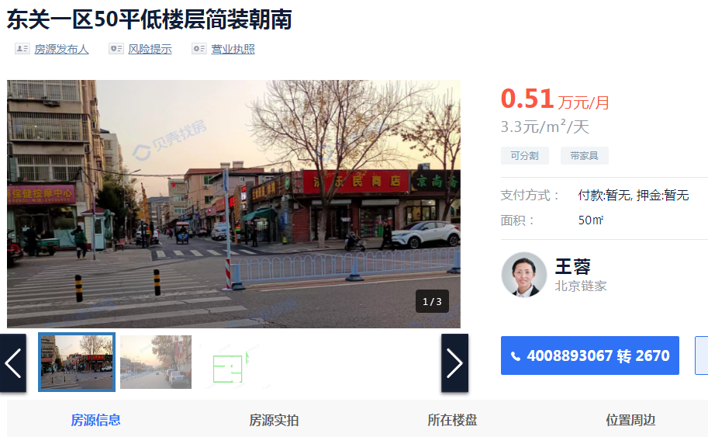

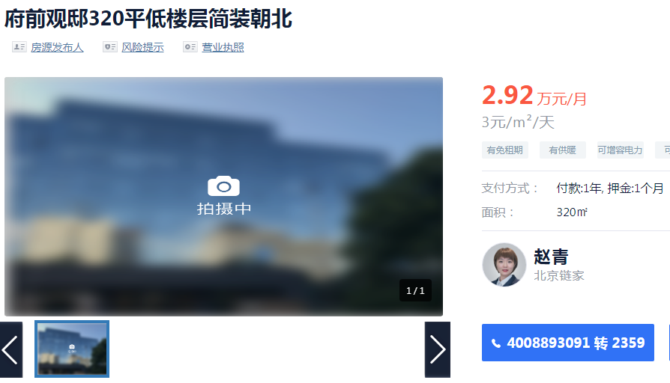

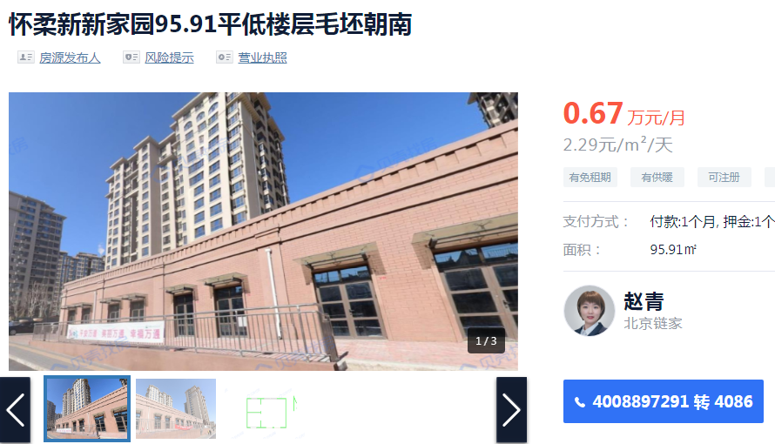

 |  |  | 面积 | 租金 | 备注
欧郡香水城 | 住宅 | 独栋 | 345.96 | 20000 | 另有地下室
和平路18号 | 住宅 |  | 288.15 | 10000

东关一区 | 商业 | 1层 | 50 | 3.3 | 普装
府前观邸 | 商业 | 1层 | 320 | 3 | 普装
新新家园 | 商业 | 1层 | 95.91 | 2.29 | 毛坯

梦想家园 | 住宅 |  | 89 | 2600
安乐馨居 | 住宅 |  | 92 | 2600

